최종그룹핑결과
그룹 | Group 1 | Group 2 | Group 3 | Group 4 | Group 5 | Group 6 | Group 7 Group 6로 합침 | Group 8 | Group 9 Group 14로 합침 | Group 10 | Group 11 | Group 12 | Group 13 | Group 14
 | 이니스프리 | 프리미엄1 | 프리미엄2 | 럭셔리 | 에뛰드 | 바디/메스 | 남성제품 | 도구 | 기타 | 아리따움 |  |  |  | 미구매
모수 | 50,108 | 32,143 | 9,681 | 12,204 | 5,876 | 2,899 | 2,200 | 3,210 | 826 | 12,071 | 6,312 | 3,213 | 6,730 | 6,554 | 154,027
 | 32.5% | 20.9% | 6.3% | 7.9% | 3.8% | 1.9% | 1.4% | 2.1% | 0.5% | 7.8% | 4.1% | 2.1% | 4.4% | 4.3%
그룹핑기준 | 이니스프리 본품 | 마몽드 | 라네즈 | 설화수 | 에뛰드 하우스 | 해피바스 | 오딧세이 | 시판미용소도구 | 메이크온 | 아이섀도우 | 립리퀴드(액체) | 립밤/립케어 | 마스크
 | 이니스프리(판촉) | 아이오페 | 미쟝센 | 헤라 | 에스쁘아 | 일리윤 | 미래파 | 마트 미용소도구 | 디아모레스타 | 마스카라 | 립스틱(고체) | 메이크업 클렌징 | 풋보습
 | 이니스프리 F&B | 한율 |  | 프리메라 |  | 려 |  | 마몽드 미용소도구 | 설록차 | 아이라이너 | 블러셔 | 스킨 | 풋워시
 |  |  |  | 바이탈뷰티 |  |  |  | 미용기기-라네즈 | 타사제품대표브랜드 | 아이브로우 | 파우더 | 스킨케어기타
 |  |  |  | 아모레퍼시픽 |  |  |  | 미용기기-아이오페 | 미스토픽 | 아이메이크업 기타 | 하이라이터/브론져 | 양모
 |  |  |  | 아닉구딸 |  |  |  |  | ABC |  | Beauty서비스기타 | 에센스
 |  |  |  | 롤리타렘피카 |  |  |  |  | 디아모레스타 |  | 립메이크업 기타 | 염모
 |  |  |  | 바이탈뷰티(시판) |  |  |  |  | 가)판촉물 |  | 메이크업 기타 | 펌제
 |  |  |  | 동의본초연구 |  |  |  |  | 뷰티포인트 |  | 방향기타 | 페이셜 워시
 |  |  |  |  |  |  |  |  | 아웃런 |  | 세트상품 | 페이셜선케어
 |  |  |  |  |  |  |  |  | 리리코스 |  | 스파 | 프래그런스
 |  |  |  |  |  |  |  |  | 리리코스 온라인 |  | 소품&도구기타 | 헤어기타
 |  |  |  |  |  |  |  |  | 플레시아 |  | 크림 | 데오도란트
 |  |  |  |  |  |  |  |  | 오설록(제조) |  | 홈프래그런스 | 바디세정
 |  |  |  |  |  |  |  |  | 가온도담 |  | NA | 세정
 |  |  |  |  |  |  |  |  |  |  | BB/CC | 유료멤버십
 |  |  |  |  |  |  |  |  |  |  | 베이스메이크업 | 제모
 |  |  |  |  |  |  |  |  |  |  | 컨실러 | 핸드보습
 |  |  |  |  |  |  |  |  |  |  | 파운데이션
 |  |  |  |  |  |  |  |  |  |  | 페이스메이크업 기타
 |  |  |  |  |  |  |  |  |  |  | 네일
 |  |  |  |  |  |  |  |  |  |  | 메이크업소품
추천상품 | 이니스프리 Top상품 | 마몽드,아이오페,한율 Top상품 | 라네즈/미쟝센 Top상품 | 설화수/헤라/ 프리메라/바이탈뷰티 Top 상품 | 에뛰드/에스쁘아 Top 상품 | 해피바스/일리윤/려 Top 상품 |  | 메이크업 도구 Top상품 |  | 아이메이크업 Top 상품 | 립/페이스 메이크업 Top 상품 | 바디/립케어 /세정/헤어 Top 상품 | 마스크 Top 상품 | AP몰 2~5만원 Top 상품
1 | 이니스프리 제주용암해수에센스 | 아이오페 에어쿠션 | 미쟝센 헬로버블폼컬러 | 설화수 자음수 | 에뛰드 룩앳마이아이즈 | 려 우아채멋내기새치크림 |  | 헤라 UV미스트쿠션퍼프 |  | 에뛰드 룩앳마이아이즈 | 라네즈 스킨베일베이스 | 미쟝센 퍼펙트리페어세럼 | 마몽드 플라워에센스마스크 | 라네즈 스킨베일베이스
2 | 이니스프리 더그린티씨드크림 | 마몽드 로즈워터토너 | 미쟝센 퍼펙트리페어세럼 | 바이탈뷰티 명작수 | 에스쁘아 프로테일러파운데이션비실크 | 해피바스 아르간오일울트라딥모이스춰로션 |  | 이니스프리 에코뷰티툴에어매직퍼프(내장겸용) |  | 마몽드 내츄럴오토펜슬아이브로우 | 마몽드 크리미틴트컬러밤인텐스 | 설화수 순행클렌징폼 | 한율 어린쑥수분진정시트마스크 | 설화수 옥용팩
3 | 이니스프리 퍼펙트9리페어스킨 | 한율 진액스킨 | 라네즈 스킨베일베이스 | 헤라 루즈홀릭샤인 | 에뛰드 닥터마스카라픽서 | 일리윤 콜라겐에센셜크림인로션 |  | 에스쁘아 스키니픽스블렌더 |  | 에뛰드 닥터마스카라픽서 | 헤라 루즈홀릭샤인 | 해피바스 시그니처핸드&네일크림 | 설화수 옥용팩 | 설화수 순행클렌징폼
4 | 이니스프리 자연발효에너지오일 | 아이오페 더마리페어시카크림 | 라네즈 BB쿠션 | 프리메라 페이셜마일드 필링 | 에스쁘아 꾸뛰르 립 프루이드 벨벳 | 려 화윤생탈모방지 샴푸액 |  | 에스쁘아 파우치 |  | 에뛰드 플레이컬러아이즈 | 마몽드 하이라이트립틴트 | 한율 립밤 | 라네즈 립슬리핑마스크 | 프리메라 페이셜필링
5 | 이니스프리 올리브리얼클렌징티슈 | 마몽드 크리미틴트컬러밤인텐스 | 라네즈 에센셜파워스킨리파이너 | 설화수 자음생크림 | 에뛰드 플레이컬러아이즈 | 해피바스 시어버터인텐시브모이스춰로션 |  | 마몽드 공용기팔레트 |  | 마몽드 내츄럴우드펜슬아이브로우 | 라네즈 스킨베일베이스쿠션 | 라네즈 멀티클렌저 | 프리메라 씨드&스프라우트에너지마스크 | 바이탈뷰티 메타그린
6 | 이니스프리 화산송이코팩 | 한율 핸드크림 | 라네즈 내추럴브로우오토펜슬 | 바이탈뷰티 메타그린 | 에스쁘아 프로테일러리퀴드파운데이션EX | 일리 세라마이드아토로션 |  | 라네즈 아이라이너브러쉬 |  | 에뛰드 룩앳마이아이즈카페 | 마몽드 하이라이트립틴트글로우 | 려 자양윤모탈모방지트리트먼트 | 라네즈 워터슬리핑마스크 | 프리메라 오가니언스워터
7 | 이니스프리 애플씨드클렌징티슈 | 아이오페 레티놀 | 라네즈 에센셜밸런싱에멀젼 | 헤라 블랙쿠션 | 에뛰드 청순거짓브라우카라 | 려 헤어쿠션 |  | 에스쁘아 수퍼데피니션브러쉬AD |  | 라네즈 브로우쿠션 | 마몽드 크리미틴트컬러밤라이트 | 일리 프레쉬모이스춰립&아이리무버 | 일리 연꽃수분마스크 | 헤라 UV미스트쿠션
8 | 이니스프리 그린티미네랄미스트 | 마몽드 멀티클렌징 | 미쟝센 퍼펙트컬러새치 | 설화수 탄력크림 | 에스쁘아 스키니픽스블렌더 | 해피바스 시그니처핸드&네일크림 |  | 에스쁘아 프로브러쉬 |  | 마몽드 롱래스팅리퀴드아이라이너 | 라네즈 투톤틴트립바 | 미쟝센 퍼펙트리페어트리트먼트팩 | 일리 동백오일영양마스크 | 아이오페 더마리페어시카크림
9 | 이니스프리 노세범미네랄팩트 | 아이오페 슈퍼바이탈소프너 | 라네즈 실크인텐스립스틱 | 설화수 퍼펙팅쿠션 | 에뛰드 프루프1방수펜슬 | 일리 프레쉬모이스춰립&아이리무버 |  | 라네즈 듀얼페이스브러쉬 |  | 마몽드 빅아이볼륨래쉬 | 헤라 매직스타터 | 라네즈 립글로우밤 | 베리떼 콜라겐퍼밍마스크팩 | 헤라 루즈홀릭샤인
10 | 이니스프리 제주한란인리치드크림 | 한율 립밤 | 라네즈 워터뱅크크림 | 헤라 UV미스트쿠션 | 에스쁘아 브론즈페인팅WP아이펜슬 | 일리윤 콜라겐에센셜바디오일 |  |  |  | 헤라 오토아이브라우펜슬 | 한율 BB크림 | 미쟝센 헬로버블폼컬러 | 리리코스 마린에너지아쿠아랩핑마스크 | 마몽드 로즈워터토너

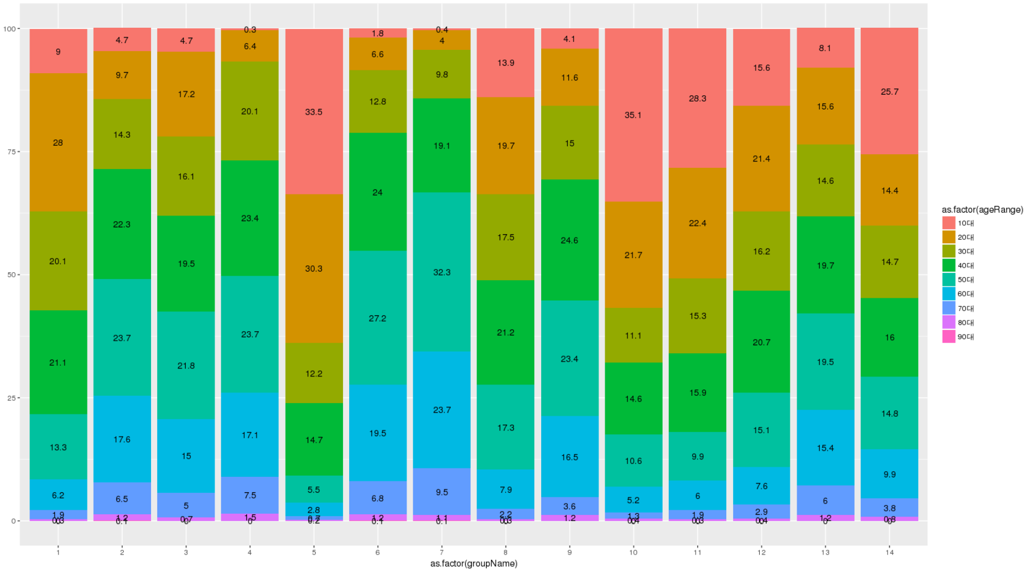

 |  |  |  |  |  |  |  |  | 154027 | -
 |  |  |  |  |  |  |  |  |  | 10990
 |  |  |  |  |  |  |  |  |  | -10,990

참고-clustering 결과
